Hoja2
Nombre general (arbitrario) | Tipo | # | Nombre en el mapa | Nombre en Despacho nacional | Revisada | INFO
JEPIRACHI1-15 | E | 1 | Parque eolico de jepirachi | MJEPIRAC | y
FLORES | T | 1 | Termoflores | FLORES# | y | FLORES IV , FLORES1
BARRANQUILLA | T | 2 | Termobarranquilla | TEBSA | y
GUAJIRA | T | 3 | Termoguajira | GUAJIR# | y | GUAJIR11 , GUAJIR21
TASAJERO | T | 4 | Termotasajero | TASAJER## | y | TASAJER1 , TASAJERO2
TERMOSIERRAB | T | 5 | Termosierra | TSIERRA | y
TERMOEMCALI1 | T | 6 | Termoemcali | TEMCALI | y
PAIPA | T | 7 | Termopaipa | PAIPA# | y | PAIPA1 , PAIPA2 , PAIPA3 , PAIPA4
TERMOCENTROCC | T | 8 | Termocentro | TCENTRO1 | y
ZIPAEMG | T | 9 | Termoelectrica martin del corral | ZIPAEMG# | y | ZIPAEMG2 , ZIPAEMG3 , ZIPAEMG4 , ZIPAEMG5
CARTAGENA | T | 10 | Central termica de cartagena | CTGEMG# | y | CTGEMG1 , CTGEMG2 , CTGEMG3
MERILECTRICA1 | T | 11 | Central merilectric | MERILEC1 | y | Central que faltaba
LAHERRADURA | H | 1 | Central la herradura | LAHERRADURA | y
JAGUAS | H | 2 | Central jaguas | JAGUAS | y
SANCARLOS | H | 3 | Central san carlos | CSANCARLOS | y
SOGAMOSO | H | 4 | Hidrosogamoso | SOGAMOSO | y
AMOYALAESPERANZA | H | 5 | Amoya la esperanza | AMOYA | y
MIELI | H | 6 | Miel i | MIEL1 | y
CALDERAS | H | 7 | Calderas | MCALDERAS | y
GUAVIO | H | 8 | Guavio | GUAVIO | y
BETANIA | H | 9 | Represa betania | BETANIA | y
ELQUIMBO | H | 10 | El quimbo | ELQUIMBO | y
PARAISO | H | 11 | Paraiso | PAGUA | y |  | PAGUA | http://paratec.xm.com.co/paratec/SitePages/Default.aspx
LAGUACA | H | 12 | Guaca | PAGUA | y
TEQUENDAMA | H | 13 | Tequendama | MTEQUENDAMA | y
LATASAJERA | H | 14 | La tasajera | LATASAJERA | y
CARACOLI | H | 15 | Caracoli | MCARACOLI | y
ELLIMONAR | H | 16 | Limonar | MLIMONAR | y
DARIOVALENCIASAMPER | H | 17 | Dario valencia | DARIOVS | y
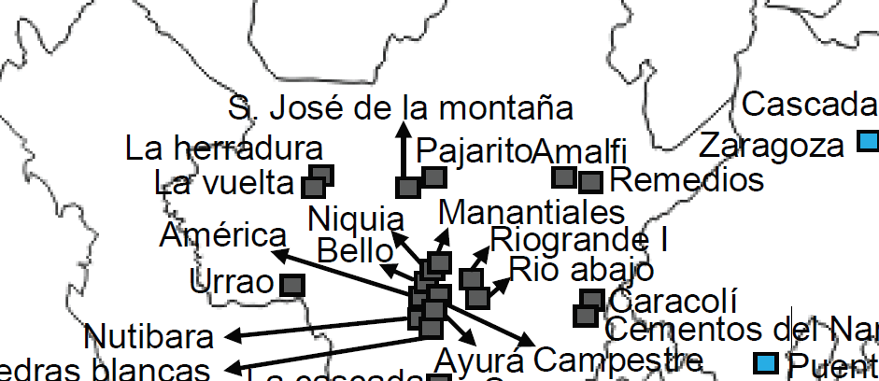
LAGUNETA | H | 18 | Laguneta | MLAGUNETA | y
PAJARITO | H | 19 | Minicentral pajarito | MPAJARITO | y
SANJOSEDELAMONTAÑA | H | 20 | Mincentral Central San jose de la montaña | MSNJOSE_MONT | y | Reemplazo minicentral Dolores
TRONERAS2 / TRONERAS1 | H | 21 | Troneras | GUATRON | y | http://www.xm.com.co/Paginas/Hidrologia/Embalses.aspx
GUADALUPE3 | H | 22 | Guadalupe iii | 404 |  | RC EPM | GUATRON? | http://paratec.xm.com.co/paratec/SitePages/hidrologia.aspx?q=descripcion
GUADALUPE4 | H | 23 | Guadalupe iv | 404 |  | RC EPM
PORCEII | H | 24 | Porce i | PORCE2 | y |  | No existe Porce I, nombre = Porce II
PORCEIII | H | 25 | Porce iii | PORCE3 | y | RC (MPORCEIII)N | https://sv01.xm.com.co/Noticias/Noticia.htm
GUATAPE | H | 26 | Guatape | GUATAPE | y
RIOABAJO | H | 27 | Rio abajo | MRIOABAJO | y
SONSON | H | 28 | Sonson | MSONSON | y
RIOFRIO(TAMESIS) | H | 29 | Tamesis | MRFRIOTAMES | y |  | http://ido.xm.com.co/ido/SitePages/ido.aspx
AYURA | H | 30 | Ayura | M_AYURA | y
NIQUIA | H | 31 | Niquia | MNIQUIA | y
URRA1 | H | 32 | Urra i | URRA | y
CHIVOR | H | 33 | Chivor | CHIVOR | y
CUCUANA | H | 34 | Cucuana | CUCUANA | y
CALIMA | H | 35 | Calima | CALIMA1 | y

 | H | 20 | Minicentral dolores | 404 |  | RC EPM | Deshabilitada |  | https://sv01.xm.com.co/Noticias/Noticia.htm | Se puede reemplazar por la minicentral amalfi, la cual es cercana: (la central pajarito es cercana a la central dolores) https://www.google.com/maps/d/viewer?mid=12ZZwM4917JpwiEkCjW3ymuDyuKU&hl=en_US&ll=6.882731346512517%2C-75.31414959841157&z=13 | M_AMALFI | y | *La central S José de la montaña parece no estar en uso | MCASCADA_EPM? Queda cerca también

